Worksheet
DATA ... |  |  |  |  | PENGURUS CABANG
DEWAN PENGURUS ... |  |  |  |  | PARTAI KEBANGKITA BANGSA
Provinsi : RIAU,

NAMA | NIK | Alamat | RT | RW | Kelurahan | NOMORHP | Upload_KTP | Rekomendasi
Agustinus Pardamean | `128397235512388239482 | Tajur | `912 | `123 | `PARIT KEBUMEN | `081221276361 | 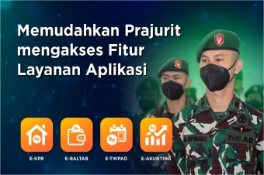 | `Nad, asdbb

